Ingresos - Ventas de los produc
 | Precio m^2 | $41,300 |  |  | Precio m^2 | $79,519 |  | Precio m^2 | $38,300
 | Piso Pared Cerámico Avellano Beige 30x60cm |  |  |  | Cerámica Para Pared Estilo Decorativo Atelier-B 30x60 |  |  | Pared Santa Maria Brillante Multicolor 30x45
 | Producto 1 - Baldosa mate 30x60 |  |  |  | Producto 2 - Baldosa esmaltada decorada 30x60 |  |  | Producto 3 - Baldosa texturizada 30x60
 | 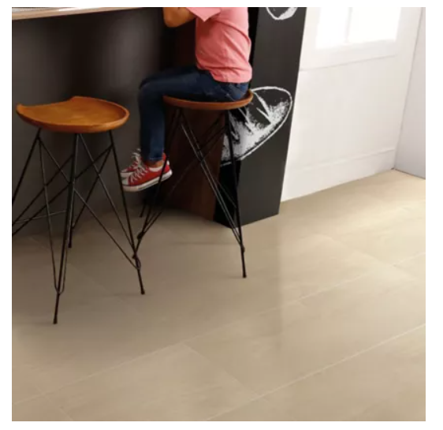 |  |  |  | 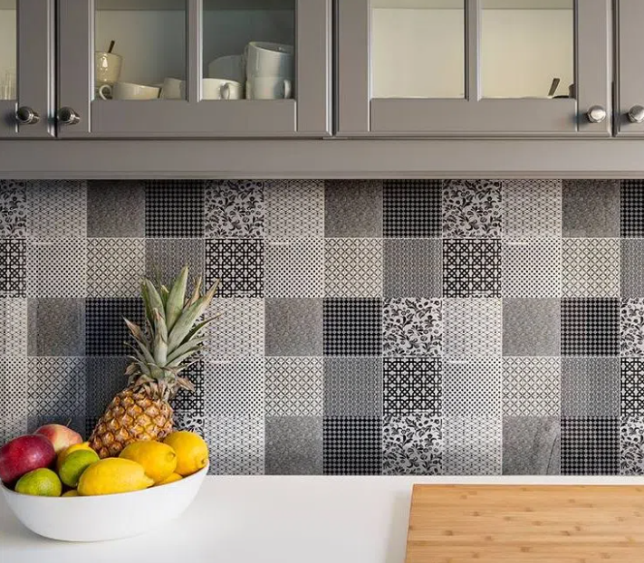 |  |  | 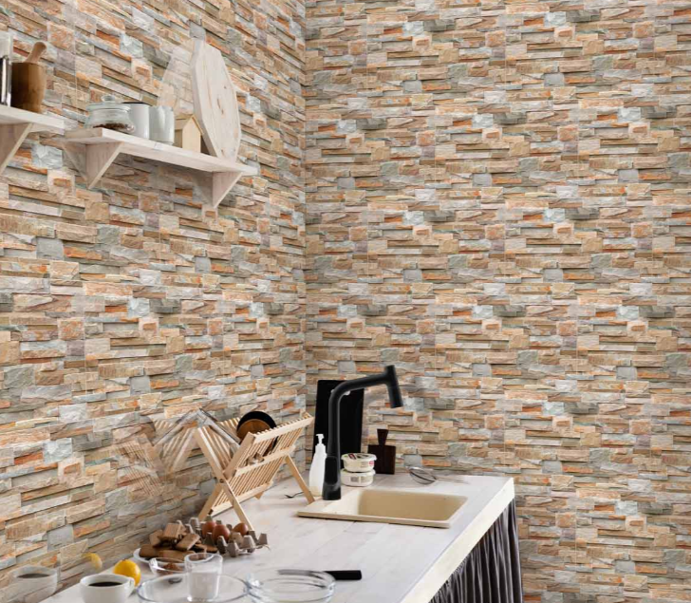

 | Tamaño lote (m^2) | 1.62 |  |  | Tamaño lote (m^2) | 1.44 |  | Tamaño lote (m^2) | 1.89
 | m^2 producidos | 30,000.00 |  |  | m^2 producidos | 30,000.00 |  | m^2 producidos | 15,000.00
 | Lotes producidos | 18,518.52 |  |  | Lotes producidos | 20,833.33 |  | Lotes producidos | 7,936.51
 | Precio de un lote | $66,906 |  |  | Precio de un lote | $114,507 |  | Precio de un lote | $72,387
 | Lotes vendidos al mes | 14814.81481 |  |  | Lotes vendidos al mes | 16666.66667 |  | Lotes vendidos al mes | 6349.206349
 | Total ganancia mensual | $991,200,000 |  |  | Total ganancia mensual | $1,908,456,000 |  | Total ganancia mensual | $459,600,000

 | Precio m^2 promedio |  | $53,040 |  | Ganancias x producto
 | Producción m^2 (planta actual) |  | 374803.2 |  | Producto | Mensual | Anual | % participación
 | Producción m^2 (planta automatizada) |  | 442065.6 |  | 1 | $991,200,000 | $11,894,400,000 | 29.51%
 | Aumento de la producción en m^2 |  | 67262.4 |  | 2 | $1,908,456,000 | $22,901,472,000 | 56.81%
 | Total ganancia mensual promedio |  | $3,567,575,275 |  | 3 | $459,600,000 | $5,515,200,000 | 13.68%
 | Total (Mensual) |  | $3,359,256,000 |  | Total | $3,359,256,000 | $40,311,072,000 | 100.00%
 | Total (anual) |  | $40,311,072,000
 | Tasa de crecimiento de ventas (anual) |  | 10.00%

Año | 0 | 1 | 2 | 3 | 4 | 5 |  | 37830.68783
INGRESOS
Ventas | 0 | $40,311,072,000 | $44,342,179,200 | $44,342,179,200 | $44,342,179,200 | $44,342,179,200
TOTAL INGRESOS | 0 | $40,311,072,000 | $44,342,179,200 | $44,342,179,200 | $44,342,179,200 | $44,342,179,200

Evaluacion
 | Año 0 |  |  | Costos de nómina |  |  | Costos operativos |  |  | Ventas
 | Concepto | Costo |  | Concepto | Costo |  | Concepto | Costo |  | Concepto | Costo
 | Inversión inicial | $4,000,000,000 |  | Delta salarios operarios | - $1,257,366,240 |  | Celda robotizada | $180,000,000 |  | Producto 1 | $11,894,400,000
 | Nómina | $1,904,712,000 |  | Total | - $1,257,366,240 |  | Comunicaciones | $180,000,000 |  | Producto 2 | $22,901,472,000
 | Otros | $0 |  |  |  |  | SCADA | $180,000,000 |  | Producto 3 | $5,515,200,000
 | Total | $5,904,712,000 |  |  |  |  | Total | $22,171,089,600 |  | Total | $40,311,072,000

AÑO | 0 | 1 | 2 | 3 | 4 | 5 | 6 | 7 | 8 | 9 | 10 | 11 | 12
INGRESOS
Ventas | 0 | $40,311,072,000 | $44,342,179,200 | $48,776,397,120 | $53,654,036,832 | $59,019,440,515 | $64,921,384,567 | $71,413,523,023 | $78,554,875,326 | $86,410,362,858 | $95,051,399,144 | $104,556,539,059 | $115,012,192,964
TOTAL INGRESOS | 0 | $40,311,072,000 | $44,342,179,200 | $48,776,397,120 | $53,654,036,832 | $59,019,440,515 | $64,921,384,567 | $71,413,523,023 | $78,554,875,326 | $86,410,362,858 | $95,051,399,144 | $104,556,539,059 | $115,012,192,964
EGRESOS
Inversión | $4,000,000,000 | - | - | - | - | - | - | - | - | - | - | - | -
Materia prima |  | $16,142,976,000.00 | $17,757,273,600.00 | $19,533,000,960.00 | $21,486,301,056.00 | $23,634,931,162.00 | $25,998,424,278.00 | $28,598,266,706.00 | $31,458,093,376.00 | $34,603,902,714.00 | $38,064,292,985.00 | $41,870,722,284.00 | $46,057,794,512.00
Costos operativos | - | $22,171,089,600 | $24,388,198,560 | $26,827,018,416 | $29,509,720,258 | $32,460,692,283 | $35,706,761,512 | $39,277,437,663 | $43,205,181,429 | $47,525,699,572 | $52,278,269,529 | $57,506,096,482 | $63,256,706,130
Costos de nómina | $1,904,712,000 | - $1,257,366,240 | - $1,143,060,218 | - $1,040,184,799 | - $946,568,167 | - $861,377,032 | - $783,853,099 | - $713,306,320 | - $649,108,751 | - $590,688,964 | - $537,526,957 | - $489,149,531 | - $445,126,073
TOTAL EGRESOS | $5,904,712,000 | $37,056,699,360 | $41,002,411,942 | $45,319,834,577 | $50,049,453,147 | $55,234,246,413 | $60,921,332,691 | $67,162,398,048 | $74,014,166,054 | $81,538,913,322 | $89,805,035,558 | $98,887,669,235 | $108,869,374,569
TOTAL
Flujo de caja | - $5,904,712,000 | $3,254,372,640 | $3,339,767,258 | $3,456,562,543 | $3,604,583,685 | $3,785,194,102 | $4,000,051,876 | $4,251,124,975 | $4,540,709,272 | $4,871,449,536 | $5,246,363,587 | $5,668,869,823 | $6,142,818,395
Valor presente | - $5,904,712,000 | $3,099,402,514 | $3,029,267,354 | $2,985,908,686 | $2,965,499,918 | $2,965,798,624 | $2,984,900,297 | $3,021,195,152 | $3,073,330,767 | $3,140,179,806 | $3,220,812,139 | $3,314,470,778 | $3,420,551,135
Valor presente acumulado | - $5,904,712,000 | - $2,805,309,486 | $223,957,869 | $3,209,866,555 | $6,175,366,473 | $9,141,165,097 | $12,126,065,394 | $15,147,260,546 | $18,220,591,312 | $21,360,771,118 | $24,581,583,257 | $27,896,054,035 | $31,316,605,171

Ventas | $0.00 | $40,311,072,000.00 | $44,342,179,200.00 | $48,776,397,120.00 | $53,654,036,832.00 | $59,019,440,515.00 | $64,921,384,567.00 | $71,413,523,023.00 | $78,554,875,326.00 | $86,410,362,858.00 | $95,051,399,144.00 | $104,556,539,059.00 | $115,012,192,964.00
Costos | $0.00 | $37,056,699,360.00 | $41,002,411,942.00 | $45,319,834,577.00 | $50,049,453,147.00 | $55,234,246,413.00 | $60,921,332,691.00 | $67,162,398,048.00 | $74,014,166,054.00 | $81,538,913,322.00 | $89,805,035,558.00 | $98,887,669,235.00 | $108,869,374,569.00
Utilidad bruta | $0.00 | $3,254,372,640.00 | $3,339,767,258.00 | $3,456,562,543.00 | $3,604,583,685.00 | $3,785,194,102.00 | $4,000,051,876.00 | $4,251,124,975.00 | $4,540,709,272.00 | $4,871,449,536.00 | $5,246,363,587.00 | $5,668,869,823.00 | $6,142,818,395.00
Gasto financiero | $0.00 | $0.00 | $0.00 | $0.00 | $0.00 | $0.00 | $0.00 | $0.00 | $0.00 | $0.00 | $0.00 | $0.00 | $0.00
Utilidad antes de impuestos | $0.00 | $3,254,372,640.00 | $3,339,767,258.00 | $3,456,562,543.00 | $3,604,583,685.00 | $3,785,194,102.00 | $4,000,051,876.00 | $4,251,124,975.00 | $4,540,709,272.00 | $4,871,449,536.00 | $5,246,363,587.00 | $5,668,869,823.00 | $6,142,818,395.00
Impuestos | $0.00 | $618,330,801.60 | $634,555,779.10 | $656,746,883.10 | $684,870,900.20 | $719,186,879.40 | $760,009,856.50 | $807,713,745.20 | $862,734,761.60 | $925,575,411.90 | $996,809,081.50 | $1,077,085,266.00 | $1,167,135,495.00
Depreciaciones | $0.00 | $800,000,000.00 | $760,000,000.00 | $722,000,000.00 | $685,900,000.00 | $651,605,000.00 | $619,024,750.00 | $588,073,512.50 | $558,669,836.90 | $530,736,345.00 | $504,199,527.80 | $478,989,551.40 | $455,040,073.80
Utilidad neta | - $5,904,712,000 | $1,836,041,838.00 | $1,945,211,479.00 | $2,077,815,659.00 | $2,233,812,785.00 | $2,414,402,223.00 | $2,621,017,270.00 | $2,855,337,717.00 | $3,119,304,673.00 | $3,415,137,779.00 | $3,745,354,977.00 | $4,112,795,006.00 | $4,520,642,826.00

Valor presente acumulado
Evaluación
Costo de oportunidad | 5%
VP | $37,221,317,171
Inversión inicial | $5,904,712,000
VPN | $31,316,605,171
TIR | 59%
Payback | 2
ROI | 491.00%
TIR (financiero) | 37%

ESTADO DE PERDIDAS Y GANANCIAS
Ventas | $862,023,402,608
Costos | $809,861,534,917
Utilidad bruta | $52,161,867,691
Gasto financiero | $0
Utilidad antes de impuestos | $52,161,867,691
Impuestos | $9,910,754,861
Depreciaciones | 0
Utilidad neta | $42,251,112,830
ROI | 615.55%

